Solicitud gráfica
 | Área: | Matemáticas |  |  | Fecha:
 | Grado: | 6
 | Título del tema: | La diferencia entre masa y peso |  |  | ¿Cuaderno de estudio o recurso? | Recurso
 | Editor: | ANDRES GOMEZ |  |  | Motor del recurso | F4

 | Código guión o recurso: | MA_06_13_REC260 | ← Para determinar este código, visite la hoja de Ayuda
 |  |  |  |  | ESPECIFICACIÓN DE ARCHIVOS A ENTREGAR
Núm. | Archivo Shutterstock o ruta en web | Imagen para: | Tipo | Ubicación de la imagen en el recurso F4 | Nombre imagen SMALL | Tamaño imagen SMALL | Nombre imagen ZOOM | Tamaño imagen ZOOM | Descripción | Observaciones
IMG01 | 194099144 | Recurso F4 | Fotografía | Inicio | MA_06_13_REC260_IMG01.jpg | 950 x 435 px
IMG02 | 191441060 | Recurso F4 | Ilustración | Contenido | MA_06_13_REC260_IMG02.jpg | 750 x 365 px |  |  | 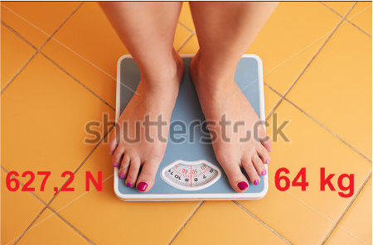
IMG03 | 361789517 | Recurso F4 | Ilustración | Contenido | MA_06_13_REC260_IMG03.jpg | 750 x 365 px |  |  | 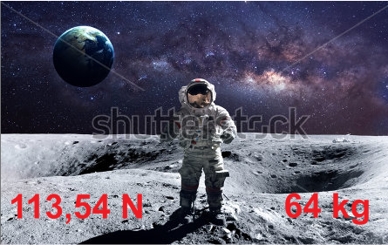
IMG04 | 84809413 | Recurso F4 | Ilustración | Contenido | MA_06_13_REC260_IMG04.jpg | 750 x 365 px |  |  | 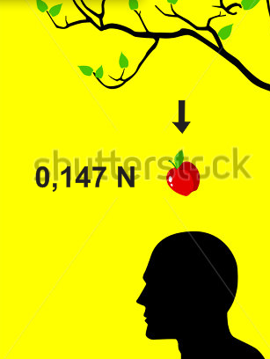
IMG05 | 337161530 | Recurso F4 | Ilustración | Contenido | MA_06_13_REC260_IMG05.jpg | 750 x 365 px |  |  | 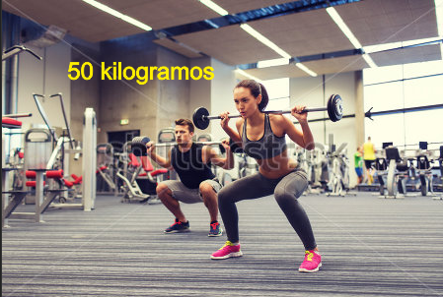
IMG06 | 112881922 | Recurso F4 | Ilustración | Contenido | MA_06_13_REC260_IMG06.jpg | 750 x 365 px |  |  | 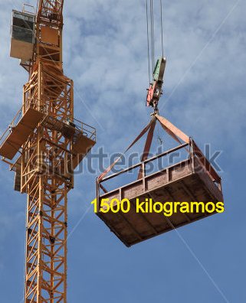
IMG07 | 200306984 | Recurso F4 | Ilustración | Contenido | MA_06_13_REC260_IMG07.jpg | 750 x 365 px |  |  | 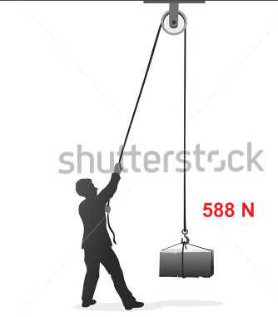
IMG08 | 82221421 | Recurso F4 | Ilustración | Contenido | MA_06_13_REC260_IMG08.jpg | 750 x 365 px |  |  | 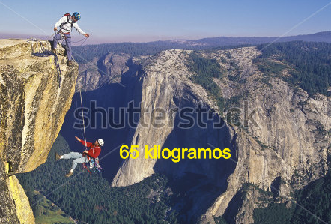
IMG09 | 146872760 | Recurso F4 | Ilustración | Contenido | MA_06_13_REC260_IMG09.jpg | 750 x 365 px |  |  | 
IMG10 | 115494373 | Recurso F4 | Ilustración | Contenido | MA_06_13_REC260_IMG10.jpg | 750 x 365 px |  |  | 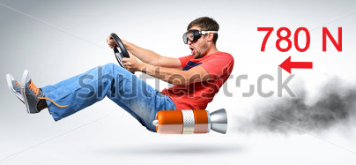
IMG11 | 241509058 | Recurso F4 | Ilustración | Contenido | MA_06_13_REC260_IMG11.jpg | 750 x 365 px |  |  | 